CRITICIDAD
Diagrama Pareto
Análisis de Criticidad
Tipos | Marca | Modelo | G.I | % G.I | G.I Acumulado | %G.I Acumulado
Retroexcavadora | JCB | 3C | 5 | 11% | 5 | 11%
Compresor Neumático | SULLAIR | 375H | 5 | 11% | 10 | 22%
Mini cargador | BOBCAT | S 630 | 5 | 11% | 15 | 33%
Rodillos | DYNAPAC | CC 102 | 5 | 11% | 20 | 43%
Mezcladora de cemento | TEREX | Mariner 35G | 5 | 11% | 25 | 54%
Retroexcavadora | TEREX | TX760B | 4 | 9% | 29 | 63%
Excavadora sobre Orugas | CATERPILLAR | 330BL | 4 | 9% | 33 | 72%
Retroexcavadora | TEREX | TX860B | 3 | 7% | 36 | 78%
Compresor Neumático | Atlas COPCO | XAS375 | 3 | 7% | 39 | 85%
Mini cargador | CATERPILLAR | 246C | 3 | 7% | 42 | 91%
Retroexcavadora | JCB | 3CX | 2 | 4% | 44 | 96%
Mini cargador | JCB | eco 260 | 2 | 4% | 46 | 100%
 |  |  | 46

RETROEXCAVADORA
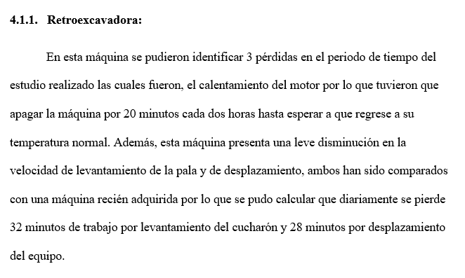

Días de trabajo | 5
T. programado(min) | 1950

Averías | Calentamiento del motor | 400

Preparación y ajustes | - | -

 | TOTAL | 400

TIEMPO OPERATIVO |  | 1550

Tiempo en vacio y paradas cortas | - | -

Velocidad reducida | Reducción de la capacidad de levantamiento | 160

 | Reducción de velocidad de desplazamiento | 140

 | TOTAL | 300

TIEMPO DE FUNCIONAMIENTO |  | 1250

Defectos de calidad | - | -

Puesta en marcha | - | -

 | TOTAL | 0

TIEMPO PRODUCTICO |  | 1250

DISPONIBILIDAD | 79.49%
RENDIMIENTO | 80.65%
CALIDAD | 100.00%
OEE | 64.10%

COMPRESOR NEUMÁTICO
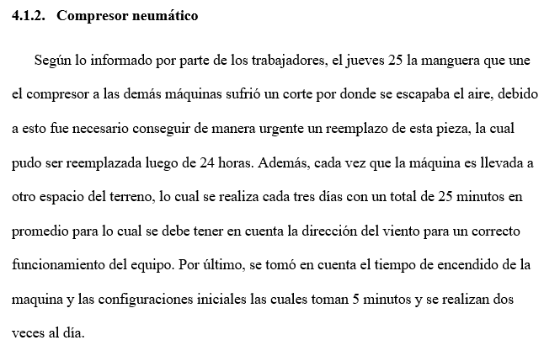

Días de trabajo | 5
T. programado(min) | 1200

Averías | Desgarro de manguera | 210

Preparación y ajuste | Configuración del equipo | 50

 | TOTAL | 260

TIEMPO OPERATIVO |  | 940

Tiempo en vacio y paradas cortas | - | -

Velocidad reducida | - | -

 | TOTAL | 0

TIEMPO DE FUNCIONAMIENTO |  | 940

Defectos de calidad | - | -

Puesta en marcha | - | -

 | TOTAL | 0

TIEMPO PRODUCTICO |  | 940

DISPONIBILIDAD | 78.33%
RENDIMIENTO | 100.00%
CALIDAD | 100.00%
OEE | 78.33%

MINICARGADOR
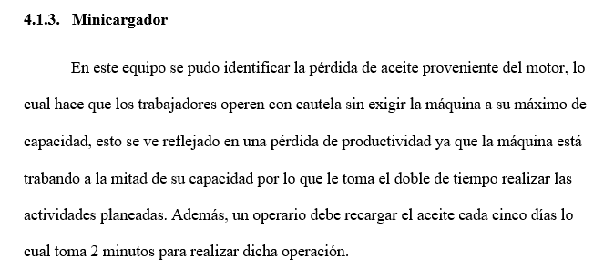

Días de trabajo | 5
T. programado(min) | 2100

Averías | Recarga de aceite | 2

Preparación y ajustes | - | -

 | TOTAL | 2

TIEMPO OPERATIVO |  | 2098

Tiempo en vacio y paradas cortas | - | -

Velocidad reducida | Reduccion en la exigencia de la máquina | 1050

 | TOTAL | 1050

TIEMPO DE FUNCIONAMIENTO |  | 1048

Defectos de calidad | - | -

Puesta en marcha | - | -

 | TOTAL | 0

TIEMPO PRODUCTICO |  | 1048

DISPONIBILIDAD | 99.90%
RENDIMIENTO | 49.95%
CALIDAD | 100.00%
OEE | 49.90%

MEZCLADORA
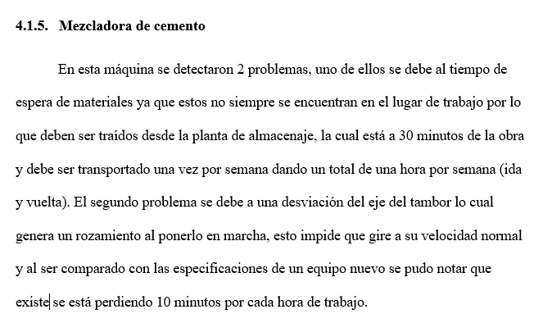

Días de trabajo | 5
T. programado(min) | 330

Averías | - | -

Preparación y ajustes | Espera por materiales | 60

 | TOTAL | 60

TIEMPO OPERATIVO |  | 270

Tiempo en vacio y paradas cortas | Rozamiento del tambor | 50

Velocidad reducida | - | -

 | TOTAL | 50

TIEMPO DE FUNCIONAMIENTO |  | 220

Defectos de calidad | - | -

Puesta en marcha | - | -

 | TOTAL | 0

TIEMPO PRODUCTICO |  | 220

DISPONIBILIDAD | 81.82%
RENDIMIENTO | 81.48%
CALIDAD | 100.00%
OEE | 66.67%

Dashboard


Gestión de Mantenimiento

Auditoria de Vilcon SAC

Tiempos
MTTR:

3.5 horas

MTBF:

13.5 horas

Indicadores

 | Total
Disponibilidad | 78.33%
Disponibilidad C | 21.67%
 | Total
Rendimiento | 100.00%
Rendimiento C | 0.00%
 | Total
Calidad | 100.00%
Calidad C | 0.00%
 | Total
Eficiencia Global | 78.33%
Eficiencia Global C | 21.67%
 | Total
Disponibilidad Propia | 80.00%
Disponibilidad Propia C | 20.00%
 | Total
Confiabilidad | 86.17%
Confiabilidad C | 13.83%

78.33%
100.00%
100.00%
78.33%
80.00%
86.17%

Disponibilidad
Rendimiento
Calidad
Eficiencia Global
Disponibilidad Propia
Confiabilidad

Filtros
Información

Auditoria basada por semana de trabajo en la empresa Vilcon SAC.

